상품제안서
잭니클라우스 2단베어엠보 | 상품코드: F08857

 |  |  |  |  |  |  | 02-412-0044 | www.easy1.co.kr
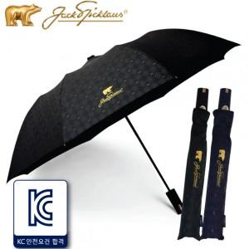

【상세/제작정보】 | 고급스러운 느낌의 잭니클라우스 베어엠보패턴 우산

【인쇄/포장옵션】 | 실크 / 포장지포장

【공급단가】 | 수량 | 100~ | 300~ | 500~ | 1,000~ | 3,000~
*VAT별도 | 단가 | 10,790원 | 10,620원 | 10,370원 | 9,960원 | 9,540원

【상품 URL】 | http://www.easy1.co.kr/src/goods_detail.php?gdno=8857

